Intro & GAF Scale
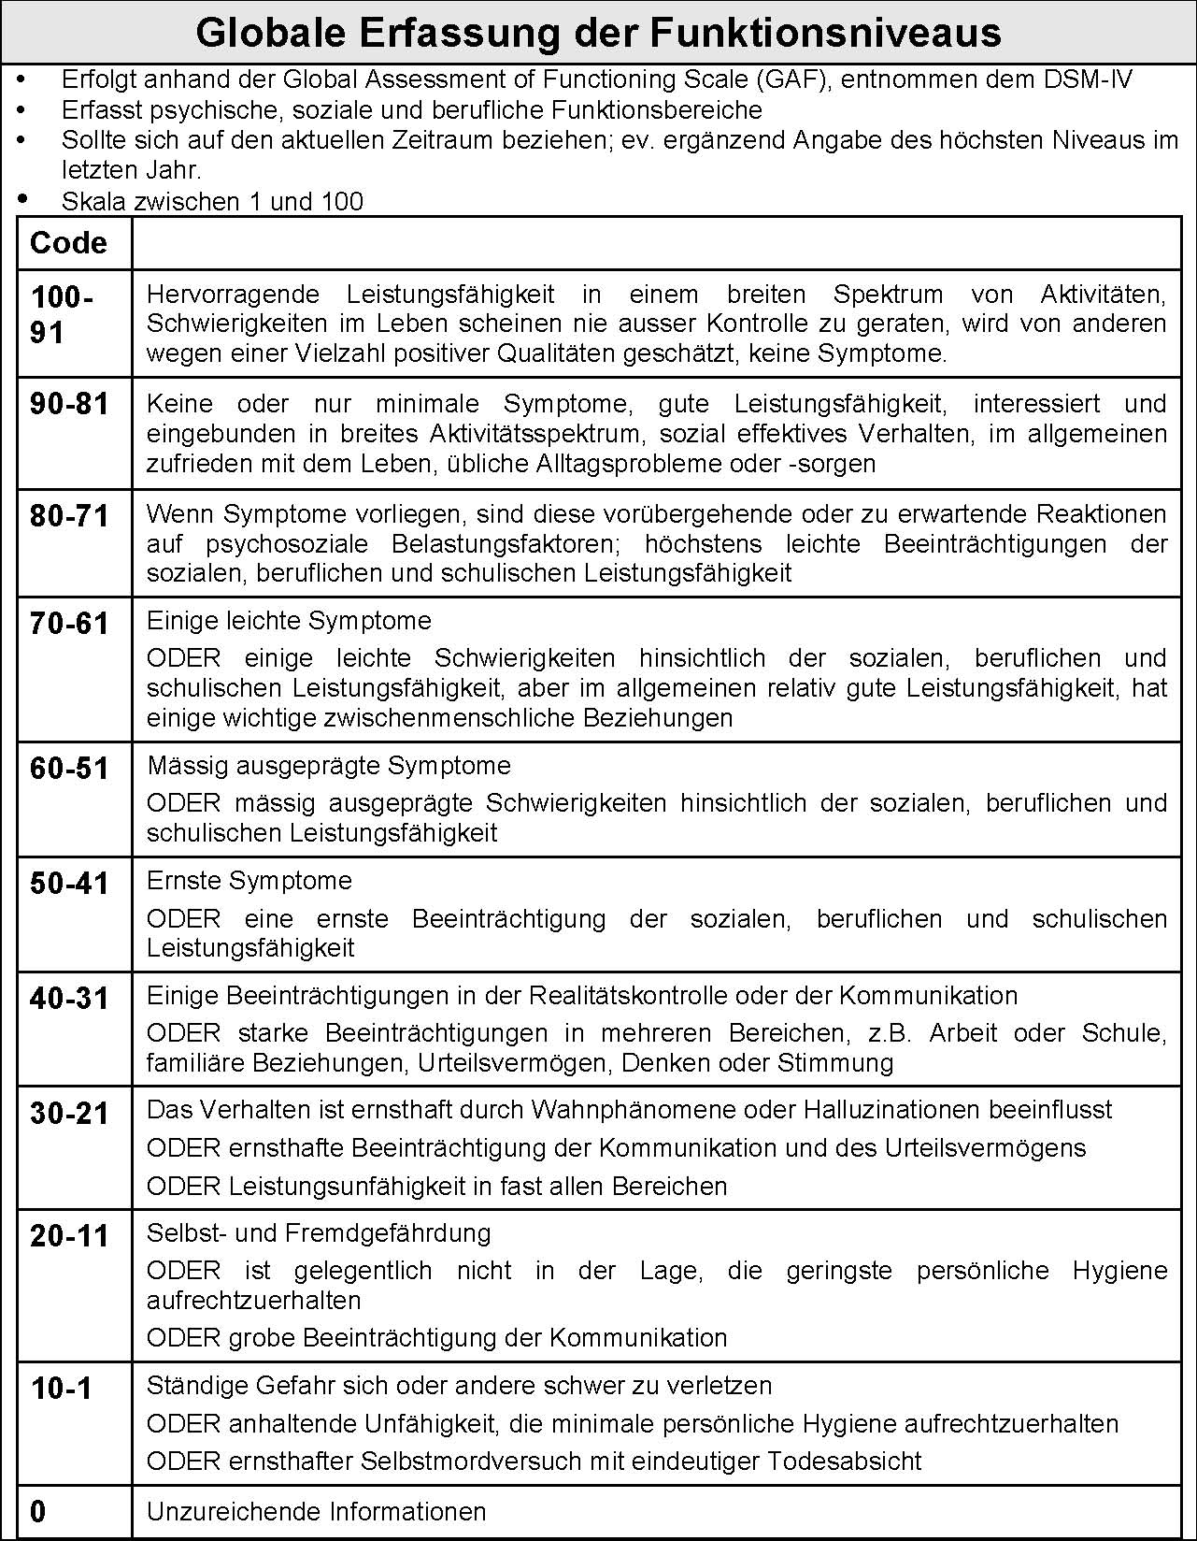
 | Inklusion-Chart 3
 | &
 | Visualisierung nach Lüdtke

Dieses Excel-Sheet beinhaltet die IC-3 nach Peter Pantucek und die Visulalisierung in Form eines Spinnennetz-Diagramms die wir verwenden. Der Inklusionsgrad sowie die entsprechende Dynamik werden automatisch in Diagrammen dargestellt.

Seitenaufbau: | Intro plus GAF-Scale
 | Funktionssysteme
 | Funktionsfähigkeit & Existenzsicherung
 | Grunddaten und graphische Darstellung der IC3

Bearbeitungshinweise:
 |  | Die Substitution wird in % eingegeben
Beispiel:
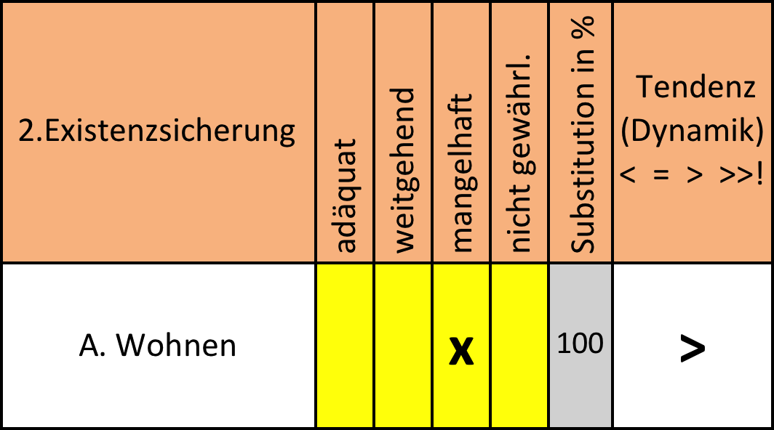
 |  |  | Eingabe der Tendenz (Dynamik)
 |  |  | < | günstige Tendenz (mehr Inklusion)
 |  |  | = | stabiler Status, fehlende Dynamik
 |  |  | > | Dynamik in Richtung Exklusion
 |  |  | >>! | aktuell krisenhafte Entwicklung
 |  |  | Eingabe der Symbole immer mit Enter ↵ bestätigen

Die Einschätzung der Inklusion wird mit einem X eingegeben

Drucken: | Wir haben den Druckbereich fest eingestellt, es wird jeweils das Formular und die Graphik ausgedruckt. Ist die Graphik nicht gewünscht nur die erste Seite drucken.

 | Die Visualisierung enthält die Grunddaten der IC 3 und die entsprechenden Diagramme. Der Druckbereich ist auch in diesem Blatt fest eingestellt.

Kontakt: | k&p.luedtke@online.de

Funktionssysteme
Inklusions-Chart (IC3)
KlientIn: | Pippi Langstrumpf |  |  |  |  |  |  |  | erstellt von: | Peter & Kitty | erstellt am: |  | 2012-12-24
Name, Alter
Presenting Problem
 |  | Inkludierungs-grad |  |  |  | Tendenz (Dynamik) |  | Informationen |  |  |  | Intervention

1. Funktionssysteme |  | voll | weitgehend | mangelhaft | exkludiert | < = | (Daten und Fakten) |  |  |  |  | (laufend und geplant)
 |  |  |  |  |  | > >>!
A. Arbeitsmarkt |  | x |  |  |  | > | selbständiger Pirat
B. Sozialversicherung |  |  |  | x |  | <
C. Geldverkehr |  | x |  |  |  | > | Truhe voll Gold
D. Mobilität |  |  | x |  |  | = | Pferd und Schiff
E. Bildungswesen |  |  |  |  | x | = | Schule is blöd
F. Medien |  |  | x |  |  | = | Gedichte, Lieder
medizinische Versorgung |  | x |  |  |  | = | nicht nötig
H. Kommunikation |  |  | x |  |  | > | Flaschenpost
I. lebensweltl. Support |  |  |  | x |  | > | Tomi und Anika

 | Pippi Langstrumpf | Tendenz | Funktionssysteme
Arbeitsmarkt | 4 | 3.50 | 4
Sozialversicherung | 4 | 2.50 | 2
Geldverkehr | 4 | 3.50 | 4
Mobilität | 4 | 3.00 | 3
Bildungswesen | 4 | 1.00 | 1
Medien | 4 | 3.00 | 3
medizinische Versorgung | 4 | 4.00 | 4
Kommunikation | 4 | 2.50 | 3
lebensweltlicher Support | 4 | 1.50 | 2
Inklusion-Chart 3
Funktionssysteme

Klient |  | Pippi Langstrumpf
erstellt von: |  | Peter & Kitty
erstellt am: |  | 2012-12-24

Existens.Funktionsfähigkeit
2.Existenzsicherung | adäquat | weitgehend | mangelhaft | nicht gewährl. | Substitution in % | Tendenz (Dynamik) < = > >>! | Informationen (Daten und Fakten) | Intervention
A. Wohnen |  | x |  |  | 50 | > | Villa Kunterbunt und Schiff von Papa
B.Lebensmittel |  |  |  | x |  | < | Auf See ist die biologisch dynamische Ernährung nicht gewährleistet
C. Sicherheit |  |  | x |  | 50 | = | Piraten leben gefährlich, unter Schutz von Papa
3. Funktionsfähigkeit | sehr gut | eingeschränkt | mangelhaft | gefährdend | Tendenz (Dynamik) < = > >>! |  | Informationen (Daten und Fakten) | Intervention
A. Gesundheit | x |  |  |  | =
B.Bildung/Wissen |  |  | x |  | > |  | keine Schulbildung und kein Interesse daran
c. Sorgepflicht | x |  |  |  | 0 | > | Herr Nilsson und kleiner Onkel
D. Funktionsniveau | Einschätzung nach GAF-Scale |  |  |  |  |  | Maximum im Jahr |  | 45 | aktuell | 9
Formular ©peter pantucek 2005-2009.Verwendung unter Beibehaltung des Copyright-Hinweises frei

Existenzsicherung & Funktionsfähigkeit

Klient: | Pippi Langstrumpf
erstellt von: | Peter & Kitty
erstellt am: | 2012-12-24

 | Substitution in %
Wohnen | 50
Lebensmittel | 0
Sicherheit | 50
Sorgepflicht | 0

 |  | Exists./Funktionsf. | Tendenz
Wohnen | 4 | 3 | 2.5
Lebensmittel |  | 1 | 1.5
Sicherheit |  | 2 | 2.0
Gesundheit |  | 4 | 4.0
Bildung |  | 2 | 1.5
Sorgepflicht |  | 4 | 3.5

Visualisierung
Inklusion-Chart (IC3)
Klient: | Pippi Langstrumpf |  | GAF-Scale | aktuell: | 9
erstellt von: | Peter & Kitty |  |  | max/Jahr: | 45
erstellt am: | 2012-12-24 | Presenting Problem: | tendenzielle Selbstüberschätzung, Gigantomanie

 | Pippi Langstrumpf | Funktionssysteme | Tendenz
Arbeitsmarkt | 4 | 4 | 3.50
Sozialversicherung | 4 | 2 | 2.50
Geldverkehr | 4 | 4 | 3.50
Mobilität | 4 | 3 | 3.00
Bildungswesen | 4 | 1 | 1.00
Medien | 4 | 3 | 3.00
medizinische Versorgung | 4 | 4 | 4.00
Kommunikation | 4 | 3 | 2.50
lebensweltlicher Support | 4 | 2 | 1.50
 |  | Funktionssysteme

 |  | Exists./Funktionsf. | Tendenz
Wohnen | 4 | 3 | 2.5
Lebensmittel |  | 1 | 1.5
Sicherheit |  | 2 | 2.0
Gesundheit |  | 4 | 4.0
Bildung |  | 2 | 1.5
Sorgepflicht |  | 4 | 3.5
 |  | Existenzsicherung/Funktionsfähigkeit

 | Substitution in %
Wohnen | 50
Lebensmittel | 0
Sicherheit | 50
Sorgepflicht | 0

